VBA
VBA⇒クラスモジュールが扱えること
VBAにおいて、オブジェクト指向設計ができること

＜ V B A の 構 成 ＞
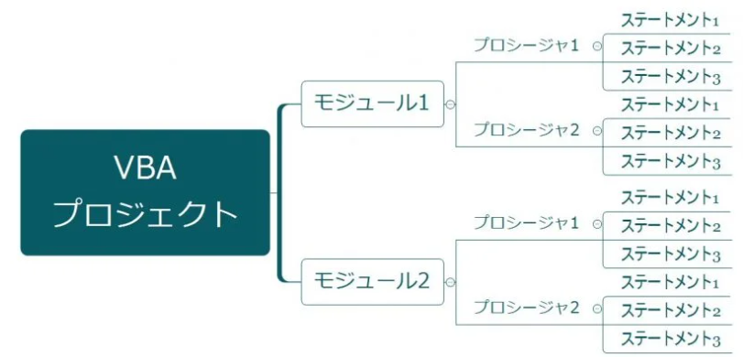

VBA
「Visual Basic for Applications」の略語で、ExcelやPowerPointといったMicrosoft Officeのアプリケーションの機能を、拡張することができるプログラミング言語のこと

VBAの構成
VBAは右記のように「プロジェクト→モジュール→プロシージャ→ステートメント」の構成でできています。

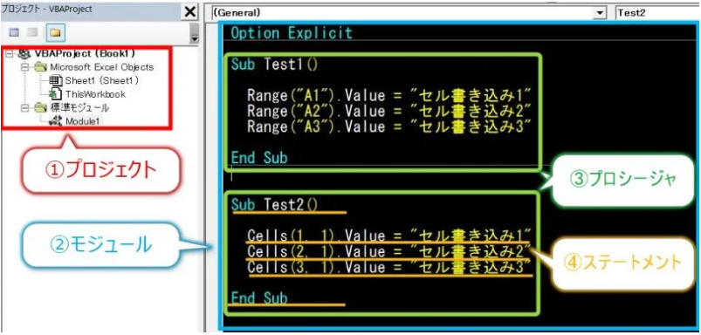

モジュールには複数のプロシージャを作れる

VBAではモジュールにプログラムを作る

オブジェクト
オブジェクトは実態にそこにあるモノ。
オブジェクト＝操作の対象となるもの
Excelでいうと、例えばRangeやSheets

標準モジュール
オブジェクト指向の設計が必要でなく、単にエクセル作業をマクロで自動化したいときはこれを使う
下記のように
たくさんある

プロパティ
オブジェクトの属性を表します。
（例）値、色、大きさなど。
例えば、Rangeオブジェクトには、プロパティとして、Valueプロパティ、Fontプロパティ、Addressプロパティ・・などがある。

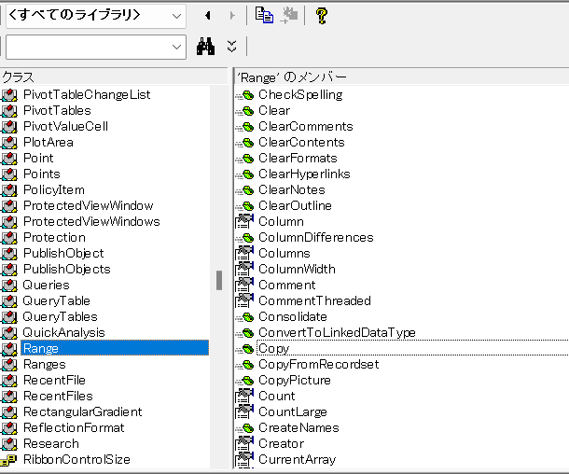

クラスモジュール
自作のオブジェクトのこと。オブジェクトにはプロパティとメソッドがある
エクセルには、さまざまなオブジェクトが用意されている。
オブジェクト指向の設計をしない場合、クラスモジュールを使う必要は無い。
VBAでは、Workbook、Worksheet、Rangeの三種のオブジェクトが用意されていますが、これ以外に、新たにオブジェクトの概念を追加しようとする場合、クラスモジュールを利用する必要があります。
・クラスモジュールではオブジェクト生成（newによるインスタンス）ができる
・クラスモジュールで定義したフィールドおよびメソッドはインスタンススコープとなる（オブジェクトごとに持つ値）
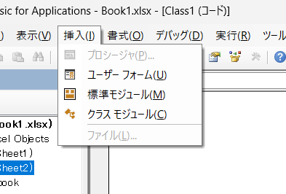

メソッド
オブジェクトの動作です。
（例）消す、移動する、選択するなど。
例えば、Rangeオブジェクトには、メソッドとして、Delete、Copy、Select・・などがある。

つまり、オブジェクトを自作して、
更に、プロパティやメソッドも
自作するということ。 ○○というクラスのオブジェクトを作って、例えばその大きさを表す
プロパティや移動するやコピーする
メソッドなどを作るということ

サンプル
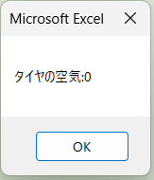
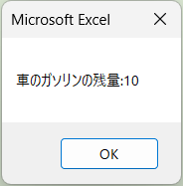
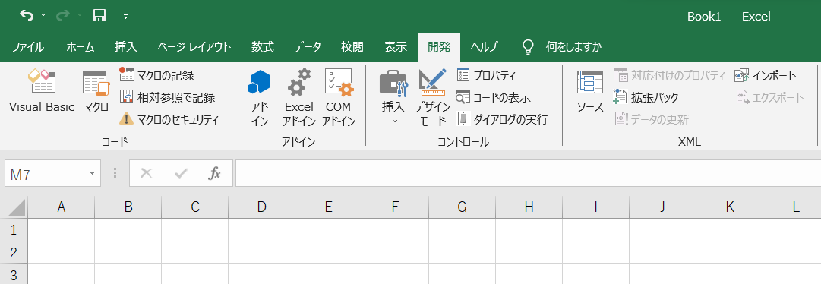

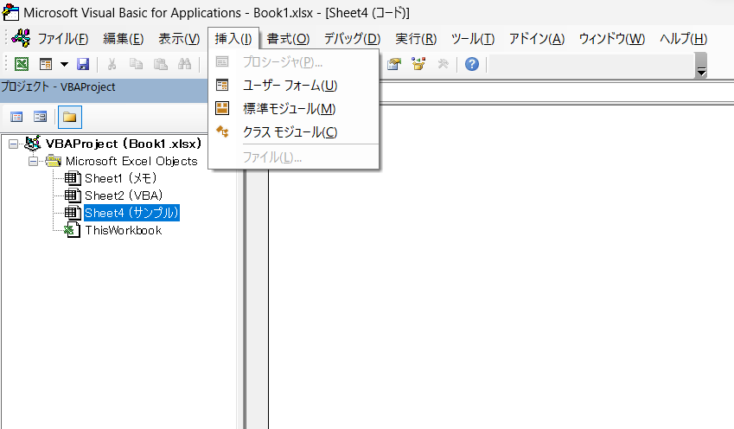

標準モジュールと
クラスモジュールを作成

Javaでいうところの
標準モジュール：メインメソッドのあるファイル
クラスモジュール：クラスファイルのようなイメージ

クラスモジュールを作成

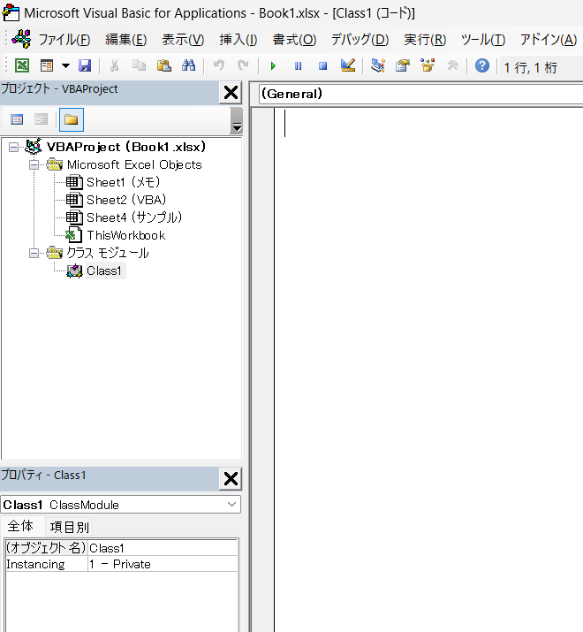
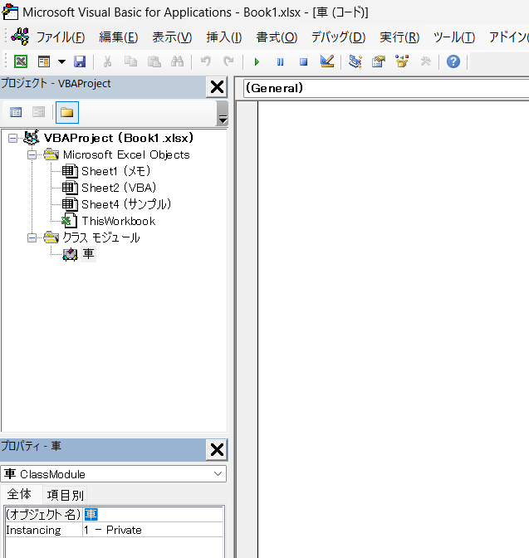

作成された

オブジェクト名を変更する

プロパティ設定

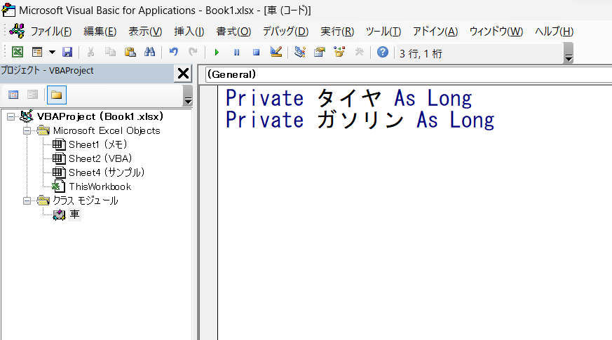

アクセス修飾子 + 変数名 + Ａｓ+データ型
ex) Private int number ; の様なイメージ？

クラスイニシャライズ

Classを選択し
Initializeを選択すると
自動で入力される

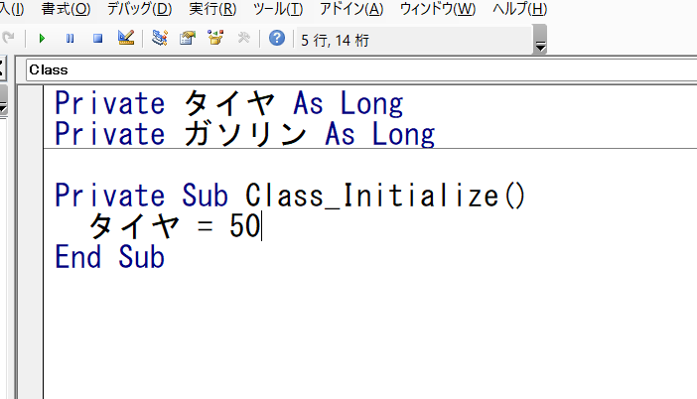

メソッド

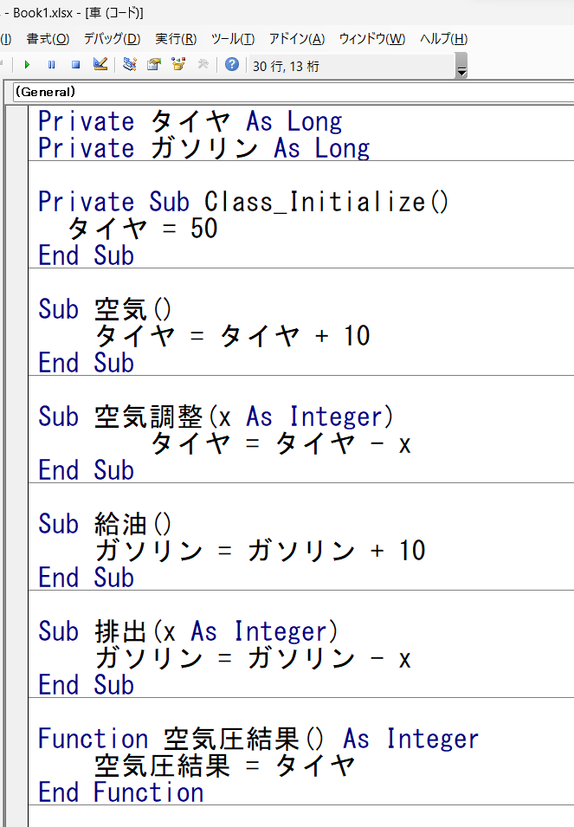

以下はメソッド

標準モジュールを作成

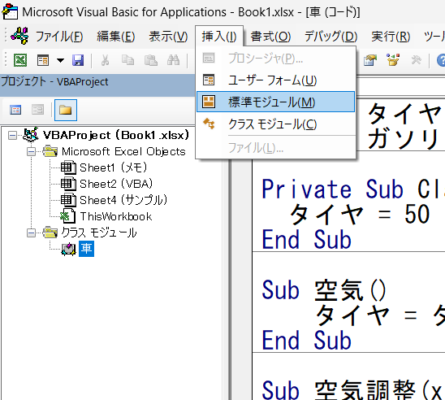
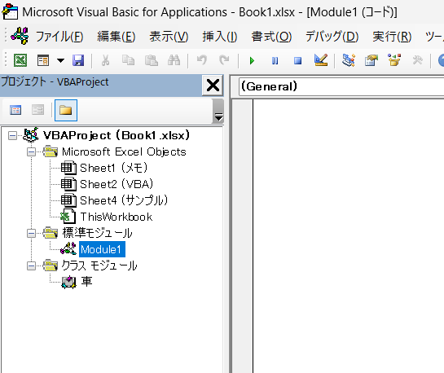

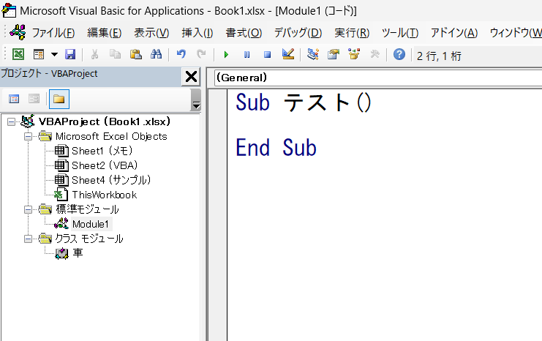

プロシージャを作成していく

変数「car」は「車」クラスの新しいオブジェクトを指し示す。
これにより、後続のコードで「car」を使用して「車」オブジェクトのプロパティやメソッドにアクセスできます。

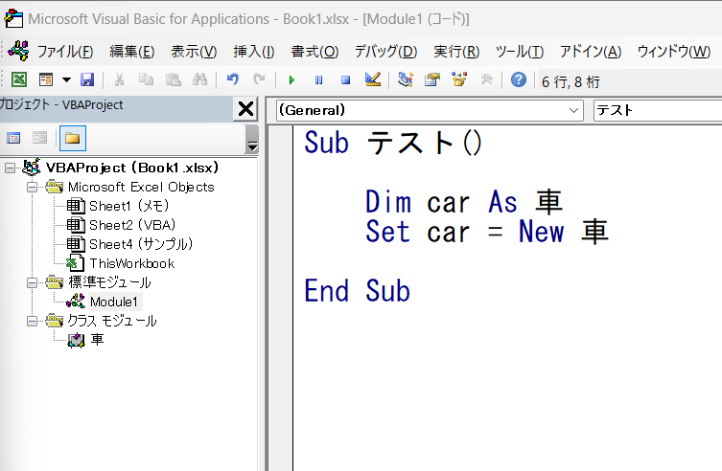

【基本構文】
Dim + 変数名 + As + データ型
・Dimは変数を宣言するキーワード
・carは変数
・As 車でcarのデータ型を指定
車は先ほど作成したクラスモジュール
・これにより、変数「car」は「車」クラスの
オブジェクトを格納できるように。

【基本構文】
Set + 変数名 ＝ New + データ型
・Setで変数carに値を割り当てる
・New 車で車クラスをインスタンス化

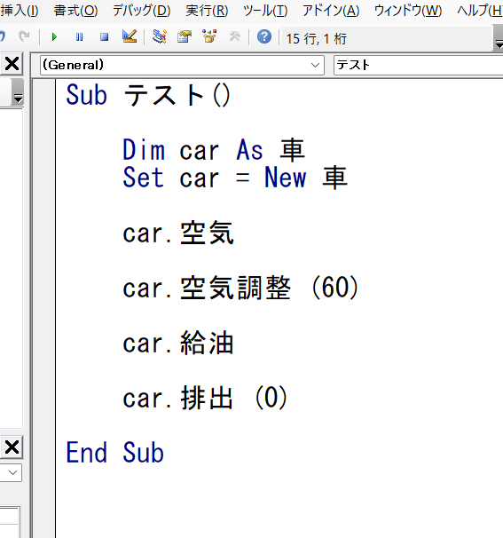

それぞれメソッドにアクセスしている
※（ ）内は引数

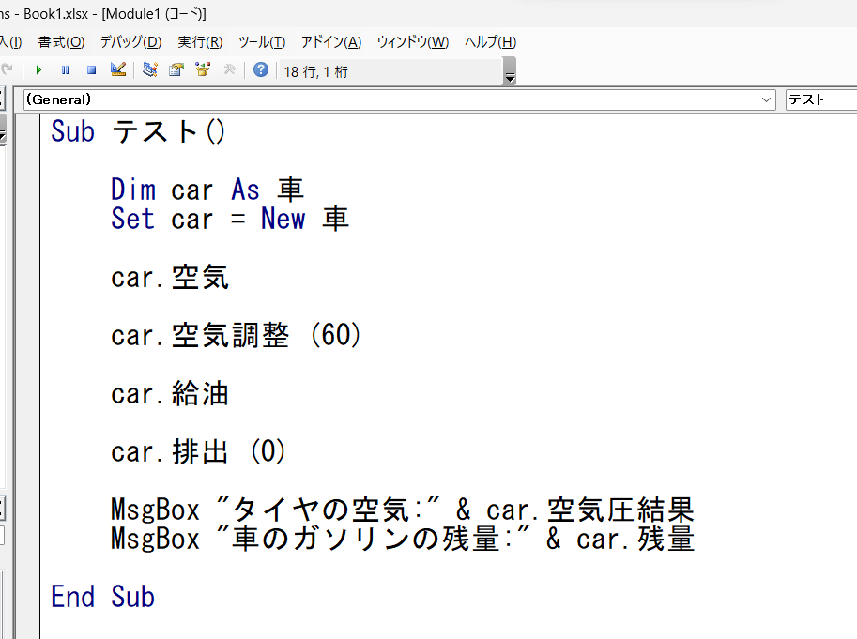

メソッドにアクセス

【使い方イメージ】
Dim name As String
name = "John"
MsgBox "こんにちは、" & name & "さん！"

＆で連結できる
MsgBox "メッセージ内容"で
メッセージボックスを出力できる

クラスを使わなかった場合
Private タイヤ As Long
Private ガソリン As Long
Sub テスト()
タイヤ = 50
Call 空気
Call 空気調整(60)
Call 給油
Call 排出(0)
タイヤ = 空気圧結果
ガソリン = 残量
MsgBox "タイヤの空気:" & タイヤ
MsgBox "車のガソリンの残量:" & 残量
End Sub
Sub 空気()
タイヤ = タイヤ + 10
End Sub
Sub 空気調整(x As Integer)
タイヤ = タイヤ - x
End Sub
Sub 給油()
ガソリン = ガソリン + 10
End Sub
Sub 排出(x As Integer)
ガソリン = ガソリン - x
End Sub
Function 空気圧結果() As Integer
空気圧結果 = タイヤ
End Function
Function 残量() As Integer
残量 = ガソリン
End Function
標準モジュール
Sub テスト()
Dim car As 車
Set car = New 車
car.空気
car.空気調整 (60)
car.給油
car.排出 (0)
MsgBox "タイヤの空気:" & car.空気圧結果
MsgBox "のガソリンの残量:" & car.残量
End Sub
クラスモジュール
Private タイヤ As Long
Private ガソリン As Long
Private Sub Class_Initialize()
タイヤ = 50
End Sub
Sub 空気()
タイヤ = タイヤ + 10
End Sub
Sub 空気調整(x As Integer)
タイヤ = タイヤ - x
End Sub
Sub 給油()
ガソリン = ガソリン + 10
End Sub
Sub 排出(x As Integer)
ガソリン = ガソリン - x
End Sub
Function 空気圧結果() As Integer
空気圧結果 = タイヤ
End Function
Function 残量() As Integer
残量 = ガソリン
End Function

実行する

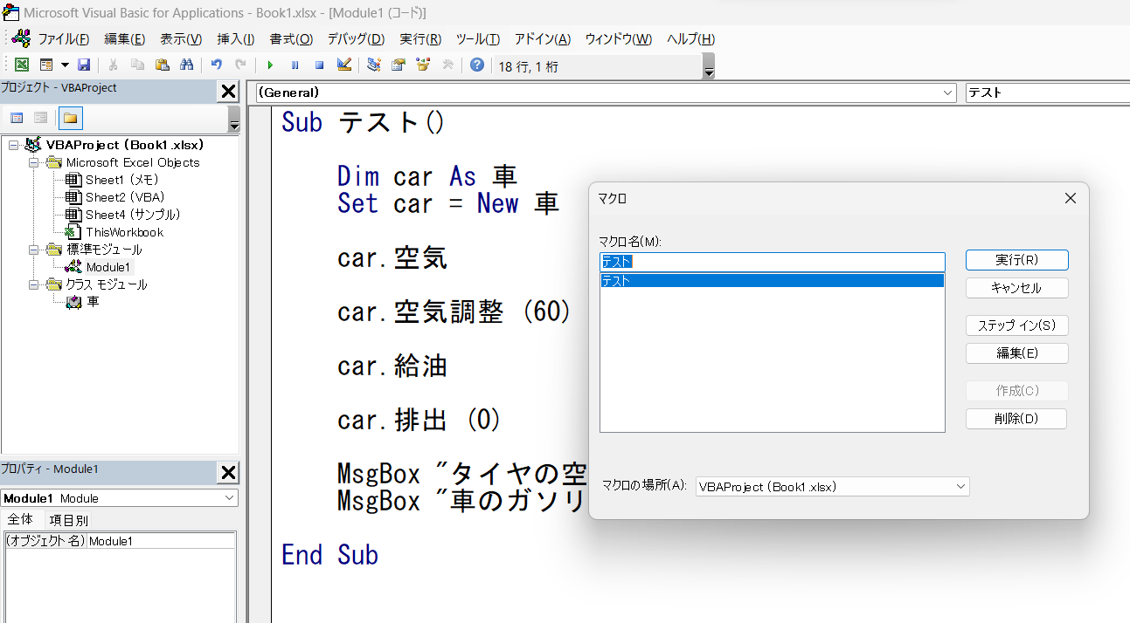

以下の通り出力された

